Sheet1
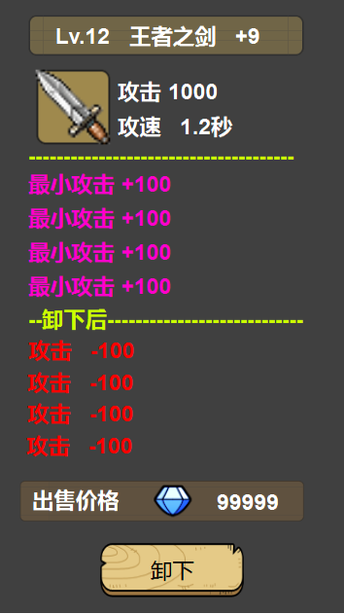
Lv.等级 名称 +强化等级 | 文本颜色同装备的品质颜色一致

图标，基础属性 | 图标边框同装备的品质颜色一只
 | 文本颜色为白色

随机属性，有多少条显示多少条 | 文本颜色同装备的品质颜色一致

装备变动后属性变化 | tips是正在穿戴的装备，显示“卸下后”
 | tips是非穿戴的装备，显示“装备后”

 | 属性增加文本为绿色，属性减少文本为红色

显示装备卖出的货币类型及价格 | 白色文本

装备操作按钮，根据当前查看装备的状态显示 | 1.装备界面：显示卸下
 | 2.背包界面：显示装备
 | 其他界面不显示

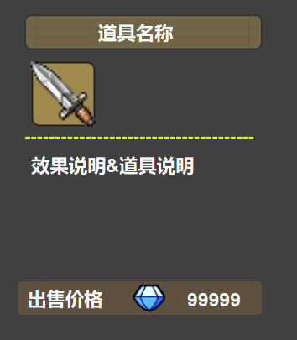
道具名称 | 文本颜色同道具的品质颜色一致

图标 | 图标边框同道具的品质颜色一只

道具说明或效果说明 | 文本颜色为白色

出售价格 | 若是不能出售，则显示红色文本“不能出售”

